商品信息
COCO Living Space｜经典造景超级马莉
来源：COCO_Living_Space_Shopee全量审计_持续更新.xlsx｜工作表：高销量商品｜Excel第76行｜商品ID：44454028671

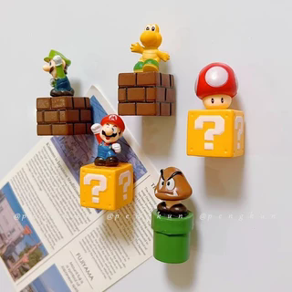
字段 | 内容 | 商品主图
序号 | 97
商品主图 | 见右侧嵌入主图
商品ID | 44454028671
商品中文名称 | 经典造景超级马莉
商品标题 | 5 Super Mario Fridge Magnets — Creative Home Decor Figurine Models/Dolls Decorative Ornaments
Shopee链接 | https://shopee.com.my/5-Super-Mario-Fridge-Magnets-%E2%80%94-Creative-Home-Decor-Figurine-Models-Dolls-Decorative-Ornaments-i.115498741.44454028671
近月销量显示 | 6 Sold/Month
近月销量下限 | 6
列表价格显示 | RM22.87
列表最低价(MYR) | 22.87
列表评分 | 4.6
累计总销量显示 | 636 Sold
累计总销量下限 | 636
是否精确 | TRUE
详情价格显示 | RM22.87
详情价(MYR) | 22.87
详情评分 | 4.6
评论覆盖 | 51
好评主题 | 51
差评/风险主题 | 51
图片来源URL | https://down-my.img.susercontent.com/file/sg-11134201-7rask-mausjo29azbk6c@resize_w320_nl.webp
1688链接 | https://detail.1688.com/offer/543700200908.html?share_token=W30t7kC5lqXVBaGgOikFE5ROJ1DQCN76QZ9s0+XbG4muJZfxzWl9Dg%3D%3D&__share_id=115b7538-6486-45b1-abd3-a92cccb88e8b&rpg-cnt=share.offerDetail&offerId=543700200908&__zhi_token=zL6qIc000lTag&spm=a262eq.8992535%2F20260805.5103953.0&forcePC=1785935271400
颜色/规格
长宽高
重量(g)
单个成本
单个运费
国内段总价
国际头程
总成本估算
利润估算
预计毛利率估算
3个成本
3个运费
国内段总价2
国际头程2
总成本估算2
利润估算2
预计毛利率估算2
5个成本
5个运费
国内段总价3
国际头程3
总成本估算3
利润估算3
预计毛利率估算3
8个成本
8个运费
国内段总价4
国际头程4
总成本估算4
利润估算4
预计毛利率估算4

